2024
 | Indicador | Descripción/Detalle | Fórmula/Fuente | Frecuencia actualización | Valor a 12/23 | 1/24 | 2/24 | 3/24 | 4/24 | 5/24 | 6/24 | 7/24 | Aug-24 | Sep-24 | Oct-24 | Nov-24 | Dec-24 | Acumulado Anual | Promedio Anual
web.gob.ar | Visitas | Q mensual de visitas | Q mensual de visitas | Mensual | 17,700,000 | 17,600,600 | 19,900,000 | 21,700,000 | 23,000,000 | 22,100,000 | 19,900,000 | 20,700,000 | 22,086,764 | 23,818,651 | 24,500,501 | 22,951,888 | 18,746,840 | 257,005,244 | 21,417,104
 | Utilidad de la información | % Utilidad de la información total |  | Mensual |  |  |  |  |  | 85.41% | 88.20% | 88.53% | 85.44% | 83.99% | 82.07% | 82.86% | 81.24% | 84.71%
 | Usuarios únicos | Son todos los usuarios únicos que interactuan de manera significativa o no | google analytics | Mensual | 3,9M | 3,5M | 4,1M | 4,8M | 5,2M | 5,0M | 4,6M | 4,7M | 4,9M | 4,9M | 5,4M | 5,0M | 3,9M | 37M
 | Usuarios que inician sesión | Son solo los usuarios que interactuan de manera significativa | google analytics | Mensual | 3,7M | 3,4M | 3,9M | 4,7M | 5M | 4,8M | 4,4M | 4,5M | 4,7M | 4,6M | 5,2M | 4,8M | 3,7M | 53,7M
 | Sesiones | Q de periodos durante el cual un usuario interactúa con su sitio web |  | Mensual |  | 6,573,701 | 6,006,244 | 8,658,925 | 9,168,629 | 8,954,859 | 8,925,326 | 8,385,568 | 8,915,586 | 8,949,520 | 9,848,209 | 9,196,468 | 7,005,542 | 100,588,577 | 8,382,381
 | Tiempo de permanencia | Es el tiempo en HH:mm:ss que dura cada sesión |  | Mensual |  |  |  |  |  | 0:04:36 | 0:04:08 | 0:04:15 | 0:04:00 | 0:04:24 | 0:04:12 | 0:04:11 | 0:04:17 | 0:04:15 | 6196000
 | Uptime/Downtime | Es el % de tiempo que estuvo caída la web o la ash de ba.gob.ar en el mes. | PRTG | Mensual | 0.546% | 0.645% | 0.089% | 0.347% | 0.000% | 0.000% | 0.00% | 0.00% | 0.002% | 0.485% | 2.730% | 0.02% | 0.074% | 0 | 1.1306555842
 | Uptime/Downtime | Es la cantidad de horas, minutos y segundos que estuvo caída la web en el mes. | Q HH:mm:ss | Mensual | 0:55:22 | 2:10:00 | 0:08:58 | 0:08:58 | 0:00:00 | 0:00:00 | 0:00:00 | 0:00:00 | 1:39:51 | 3:15:41 | 37:25:22 | 0:19:59 | 0:28:49 | 46:33:01
 | Indicador de satisfacción (Angular) | Es el % de clics en "Me fue útil" sobre el total de clics de útil o no útil de la Home | Base de datos | Mensual | 46.47% | 33.71% | 37.69% | 40.36% | 46.47% | 47.30% | 48.35% | 46.37% | 48.11% | 45.20% | 48.21% | 49.38% | 41.71% | 44.41%
 | Indicador de satisfacción (Drupal) | Es el % de clics en "Me fue útil" sobre el total de clics de útil o no útildel resto de la web | Base de datos | Mensual | 89.54% | 89.26% | 89.49% | 89.52% | 90.56% | 89.20% | 89.89% | 89.90% | 86.92% | 85.62% | 84.38% | 84.38% | 82.55% | 87.63%
 | Buscador | Cantidad de consultas al buscador de la web | google analytics | Mensual | 285mil | 323mil | 355mil | 350mil | 368,1mil | 330mil | 278,3mil | 304,7mil | 344,4mil | 410,4mil | 380,5mil | 335,8mil | 276,3mil | 4,1M
 | Páginas nuevas o rediseñadas | Q de páginas nuevas o rediseñadas | Q Páginas nuevas o rediseñadas | Mensual | 62 | 6 | 2 | 1 | 3 | 5 | 2 | 1 |  |  |  |  |  | 20
 | Sitios más visitados | Q de URLs mas visitados en un periodo determinado. | Q Visitas de todos los usuarios en todas sus sesiones en un periodo determinado. | Mensual |  |  |  |  |  |  |  |  |  | 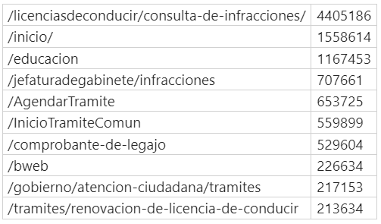 | 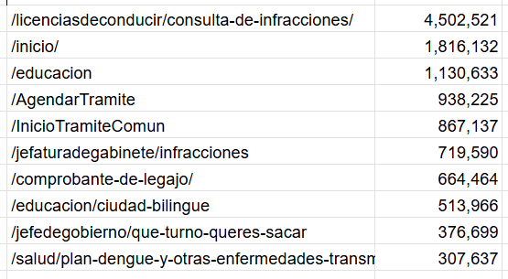 | 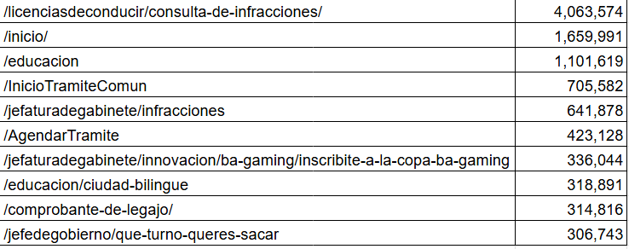 | 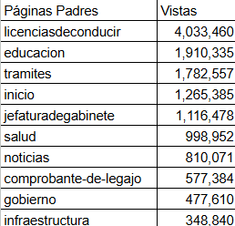 | 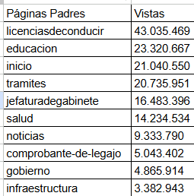
 | Ministerios rediseñados (nivel 1) | Q Ministerios rediseñados (nivel 1) | Q Ministerios rediseñados (nivel 1) | Mensual | 12
 | Rediseños de niveles 2 y 3 | Q rediseños de niveles 2 y 3 | Q rediseños de niveles 2 y 3 | Mensual | 24
Boti | Conversaciones | Q Conversaciones | Q Sesiones únicas disparadas en el mes | Mensual | 1,447,951 | 1,803,048 | 1,782,890 | 1,780,879 | 1,995,835 | 1,900,492 | 1,751,193 | 2,047,202 | 2,152,856 | 2,430,359 | 2,477,712 | 2,109,467 | 1,952,941 | 24,158,910 | 2,015,406
 | Usuarios | Q Usuarios únicos | Q Usuarios únicos que interactuaron con Boti (incluye todas las plataformas Web, WA, etc) | Mensual | 679.934 | 801,980 | 872,104 | 789,868 | 862,119 | 815,093 | 743,231 | 882,779 | 894,955 | 1,088,881 | 1,094,525 | 989,742 | 896,094 | 5,085,986 | 894,281
 | Uptime/Downtime | % de tiempo en que la plataforma estuvo arriba/caida | Plataforma BM | Mensual | 100% | 100% | 100% | 100% | 99% | 100% | 100% | 100% | 100% | 100% | 100% | 100% | 99.78%
 | Integraciones | Q Integraciones | Q Integraciones disponibles a la actualidad | Acumulado | 120 | 121 | 121 | 122 | 126 | 127 | 128 | 130 | 132 | 133 | 136 | 137 | 139
 | Trámites, solicitudes y turnos disponibles | Q Trámites, solicitudes y turnos disponibles | Q Trámites, solicitudes y turnos disponibles a la actualidad | Acumulado | 49 | 49 | 49 | 50 | 54 | 55 | 56 | 58 | 60 | 61 | 63 | 64 | 66
 | Contenidos trabajados | Q Contenidos estáticos | Q Contenidos trabajados/implementados (nuevos/mantenimiento, acumulado a partir de base 2023) | Acumulado | 500 | 545 | 575 | 626 | 650 | 688 | 727 | 774 | 864 | 906 | 940 | 992 | 1005
 | Contenidos más consultados | Q Contenidos con más interacciones en un periodo determinado | Q Interacciones de todos los usuarios en todas sus conversaciones y sesiones en un periodo determinado. | Mensual |  |  |  |  |  |  |  |  |  | 1- Confirmación Turnos Salud 290.605 2- Infracciones 162.805 3- Turnos SAP 135.244 4- Licencias 109.480 5- Turnos Salud 96.873 6- Hospitales 68.244 7- CAT Infracciones 67.663 8- Vacunación/Dengue 61.896 9- Centros de Vacunación general 53.253 10- SAP Salud 50.988 | 1- Confirmación de turno Salud: (380.032) 2- Infracciones: (169.056) 3- Turnos SAP: (134.094) 4- Licencias: (130.803) 5- Hospitales: (99.640) 6- CAT Infracciones: (76.289) 7- Trámites SAP: (50.767) 8- Permitido estacionar: (49.873) 9- Dengue: (45.032) 10- Salud SAP: (43.815) | 1- Confirmación de turno Salud: (289.312) 2- Infracciones: (159.442) 3- Licencias: (128.688) 4- Turnos SAP: (116.865) 5- Consulta de Licencias: (111.778) 6- Turnos Salud: (99.798) 7- Mis profesionales: (85.421) 8- Renovación de Licencias: (63.705) 9- Hospitales: (62.270) 10- Trámites SAP: (50.681) | 1- Confirmación Turnos Salud: (268.551) 2- Infracciones: (132.233) 3- Licencias: (106.375) 4- Turnos SAP: (87.502) 5- Turnos Salud:(70.030) 6- Mis profesionales: (61.729) 7- Busca donde está permitido estacionar: (46.499) 8- Renovación de licencia: (46.465) 9- Hospitales: (45.190) 10- Trámites SAP: (43.783) | 1- Confirmación Turnos Salud: (2.016.130) 2- Infracciones: (1.597.194) 3- Turnos SAP: (1.200.721) 4- Turnos Salud: (988.145) 5- Licencias: (959.914) 6- Mis profesionales: (940.094) 7- Trámites SAP: (582.595) 8- Busca donde está permitido estacionar: (559.397) 9- Renovación de licencia: (545.111) 10- Hospitales: (474.612)
 | Contenidos de género | Q Contenidos nuevos o mejorados disponibles sobre género | Q Contenidos nuevos o mejorados disponibles sobre género | Mensual |  |  |  |  |  |  |  |  |  |  | 5 (contenidos productivos) | 5 (contenidos productivos) | 5 (contenidos productivos)
 | Ingresos a CAT 144 | Q de usuarios que ingresaron a la Cola de Atención | Q de ingresos registrados en la plataforma Botmaker (atendidos y no atendidos por operador) | Mensual |  |  |  |  |  |  |  |  |  |  | 479 ingresos (456 Atendidos) | 474 ingresos - 446 Agente Disponible- 312 Atendidos | 373 ingresos - 335 Agente Disponible- 206 Atendidos
 | Derivaciones | Q Derivaciones | Q Derivaciones disponibles a la actualidad | Acumulado | 18 | 18 | 18 | 18 | 19 | 20 | 20 | 20 | 20 | 20 | 20 | 20 | 20
 | Activaciones | Q Activaciones | Q Activaciones trabajadas/implementadas a la actualidad | Acumulado | 40 | 50 | 55 | 62 | 62 | 64 | 64 | 64 | 64 | 65 | 67 | 67 | 67
 | Mensajes Pushes Enviados | Q de mensajes enviados bajo el formato push (1tilde gris) | Conteo de ID de mensajes cuyo evento es notification-status-sent (no considera los errores , números inexistentes, etc) | Mensual |  |  |  |  |  |  |  |  |  |  |  |  | 1,736,288 | 20,523,611
 | Sesiones alcanzadas por Pushes | Q Sesiones que recibieron al menos 1 Push | Conteo de sesiones cuyo mensaje inicia con Template | Mensual |  |  |  |  |  |  |  |  |  |  |  |  | 1,276,393
 | Sesiones abiertas por Pushes | Q Sesiones que se abrieron con una Push | Conteo de sesiones agrupadas por starting_cause | Mensual |  |  |  |  |  |  |  |  |  |  |  |  | 1,247,714
MC Boti | No entendimiento | Performance motor de búsqueda del nuevo modelo de IA | Q No, nada de eso + Q Fuera del modelo en el mes | Mensual | 9.38% | 6.54% | 8.15% | 5.94% | 7.80% | 7.60% | 7.80% | 7.70% | 8.10% | 7.67% | 7.40% | 6.90% | 5.00%
 | NPS | %Usuarios Promotores - %Usuarios Detractores | Promotores = Calificación 9 y 10 Detractores = Calificación 0 a 6 | Mensual | 39.71% | 39.68% | 31.73% | 35.39% | 34.61% | 34.48% | 38.38% | 37.37% | 37.98% | 31.77% | 31.26% | 34.64% | No va más!
 | Satisfacción | Se calcula a través de NPS por tener una correlación de 0,88 | Satisfechos(NPS de 7 a 10)/Total de respuestas | Mensual | 75.25% | 75.26% | 71.32% | 72.94% | 72.57 | 72.63% | 74.14% | 74.02% | 74.30% | 71.08% | 70.46% | 72.78%
 | Tasa de Efectividad | Mide el porcentaje de usuarios que lograron su objetivo (Estáticos, Integraciones, Pushes) | Respuestas Sí/Total de Respuestas | Mensual |  |  |  |  |  |  |  |  |  |  |  | 53.00% | 71.50%
 | CES (Customer Effort Score) | Mide la facilidad con la que los usuarios pueden interactuar con el producto (Estáticos, Integraciones) | Suma Respuestas Ponderadas/Total Respuestas​ | Mensual |  |  |  |  |  |  |  |  |  |  |  | 1.64 | 2.12
 | Satisfacción (CSAT) | Mide la satisfacción usando una escala de 1 a 5, donde 1 es “muy insatisfecho” y 5 es “muy satisfecho”. Considera las respuestas de 4 y 5 como positivas (Estáticos, Integraciones, Pushes) | Respuestas Positivas/ Total Respuestas​ | Mensual |  |  |  |  |  |  |  |  |  |  |  | 64.40% | 76.73% |  | 70.57%
Canales Digitales (Web + Boti) | Tasa de Efectividad | Índice de Efectividad Combinada (ponderado por el tamaño de usuarios de cada Canal)​ | Tasa de efectividad Web * (Cant Usuarios Web/ Cant Usuarios Totales) + Tasa de efectividad Boti * (Cant Usuarios Boti/ Cant Usuarios Totales) | Mensual |  |  |  |  |  |  |  |  |  |  |  | 77.00% | 79.00%

ft | 36614
fn | 5738
 | 84.328398973

